차트
제품별 판매금액과 이익율
 | 판매금액 | 이익율
냉장고 | 2,100,000 | 29%
김치냉장고 | 1,800,000 | 33%
TV | 2,500,000 | 40%
홈시어터 | 1,500,000 | 47%
에어컨 | 1,850,000 | 32%
세탁기 | 800,000 | 56%

차트구성요소
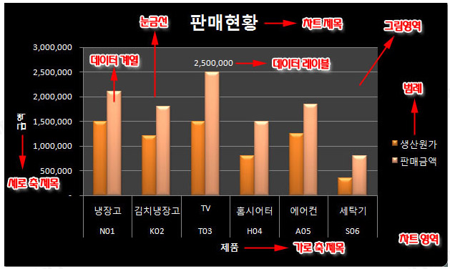

초급
가전제품 판매현황

일련번호 | 제품코드 | 제품명 | 지점 | 생산원가 | 판매금액 | 이익금 | 이익율
1 | N01 | 냉장고 | 서울 | 1,500,000 | 2,100,000 | 600,000 | 29%
2 | K02 | 김치냉장고 | 인천 | 1,200,000 | 1,800,000 | 600,000 | 33%
3 | T03 | TV | 광주 | 1,500,000 | 2,500,000 | 1,000,000 | 40%
4 | H04 | 홈시어터 | 부산 | 800,000 | 1,500,000 | 700,000 | 47%
5 | A05 | 에어컨 | 대전 | 1,250,000 | 1,850,000 | 600,000 | 32%
6 | S06 | 세탁기 | 인천 | 350,000 | 800,000 | 450,000 | 56%

중급
수입 현황

수입월 | 원산지 | 수량 | kg당 단가 | 수입금액
1월 | 미국산 | 24,000 | 350 | 8,400,000
2월 | 호주산 | 15,000 | 380 | 5,700,000
3월 | 유럽산 | 15,000 | 375 | 5,625,000
4월 | 미국산 | 35,000 | 367 | 12,845,000
5월 | 호주산 | 34,000 | 360 | 12,240,000

고급
매출 현황

 |  |  |  | (단위:천원)
사원명 | 부서 | 목표액 | 달성액 | 비고
김종훈 | 영업1부 | 2,500 | 2,653 | 초과
안동호 | 해외영업부 | 3,400 | 2,985 | 미달
송상원 | 영업3부 | 1,800 | 2,463 | 초과
홍태수 | 영업1부 | 4,200 | 3,899 | 미달
권수길 | 해외영업부 | 2,800 | 3,125 | 초과
박상섭 | 영업2부 | 5,500 | 5,241 | 미달
오정환 | 영업1부 | 4,300 | 4,562 | 초과
김남진 | 영업1부 | 5,200 | 4,879 | 미달
한연자 | 영업3부 | 3,700 | 3,546 | 미달
이소영 | 영업2부 | 2,900 | 3,245 | 초과

